Sheet1
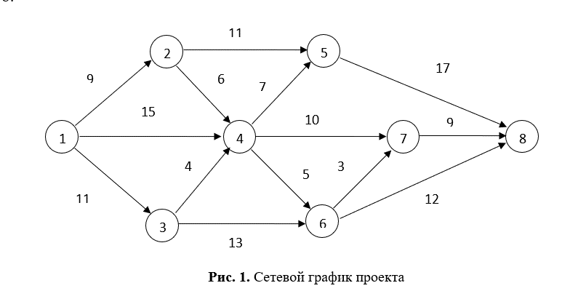
 |  | Пункт назначения
 |  | 1 | 2 | 3 | 4 | 5 | 6 | 7 | 8
Пункт отправления | 1 | 0 | 9 | 11 | 15 | 0 | 0 | 0 | 0
 | 2 | 0 | 0 | 0 | 6 | 11 | 0 | 0 | 0
 | 3 | 0 | 0 | 0 | 4 | 0 | 13 | 0 | 0
 | 4 | 0 | 0 | 0 | 0 | 7 | 5 | 10 | 0
 | 5 | 0 | 0 | 0 | 0 | 0 | 0 | 0 | 17
 | 6 | 0 | 0 | 0 | 0 | 0 | 0 | 3 | 12
 | 7 | 0 | 0 | 0 | 0 | 0 | 0 | 0 | 9
 | 8 | 0 | 0 | 0 | 0 | 0 | 0 | 0 | 0

 |  | Пункт назначения |  |  |  |  |  |  |  | Вышел поток
 |  | 1 | 2 | 3 | 4 | 5 | 6 | 7 | 8
Пункт отправления | 1 | 0 | 9 | 11 | 15 | 0 | 0 | 0 | 0 | 35 | Целевая ячейка
 | 2 | 0 | 0 | 0 | 0 | 9 | 0 | 0 | 0 | 9
 | 3 | 0 | 0 | 0 | 0 | 0 | 11 | 0 | 0 | 11
 | 4 | 0 | 0 | 0 | 0 | 7 | 1 | 7 | 0 | 15
 | 5 | 0 | 0 | 0 | 0 | 0 | 0 | 0 | 16 | 16
 | 6 | 0 | 0 | 0 | 0 | 0 | 0 | 0 | 12 | 12
 | 7 | 0 | 0 | 0 | 0 | 0 | 0 | 0 | 7 | 7
 | 8 | 0 | 0 | 0 | 0 | 0 | 0 | 0 | 0 | 0
Зашел поток |  | 0 | 9 | 11 | 15 | 16 | 12 | 7 | 35
 |  |  | = | = | = | = | = | =
 |  |  | 9 | 11 | 15 | 16 | 12 | 7

Форда-Фолкерсона
